关系图
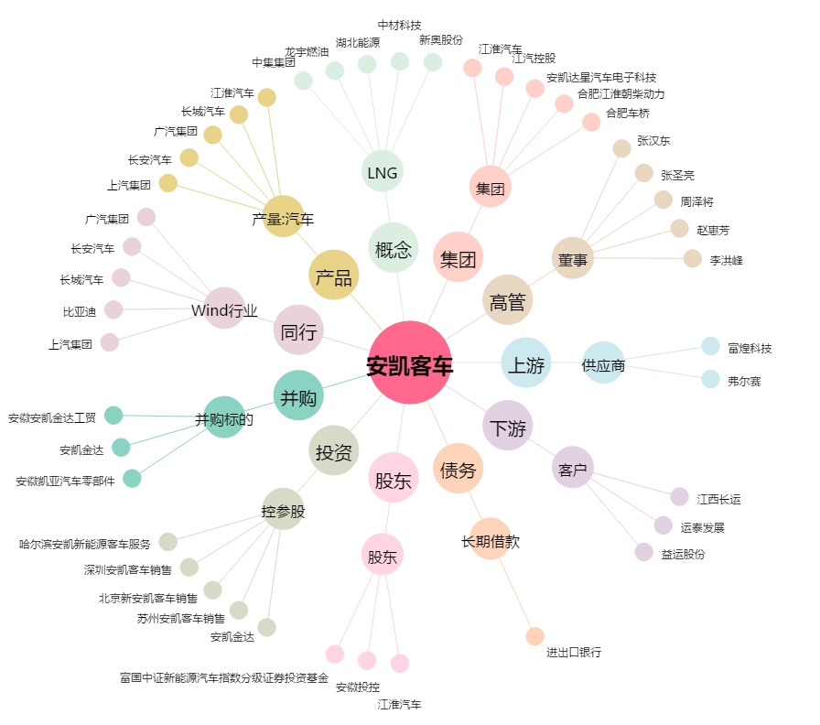
安凯客车[000868.SZ] - 关系概览图

